Ticket Cena
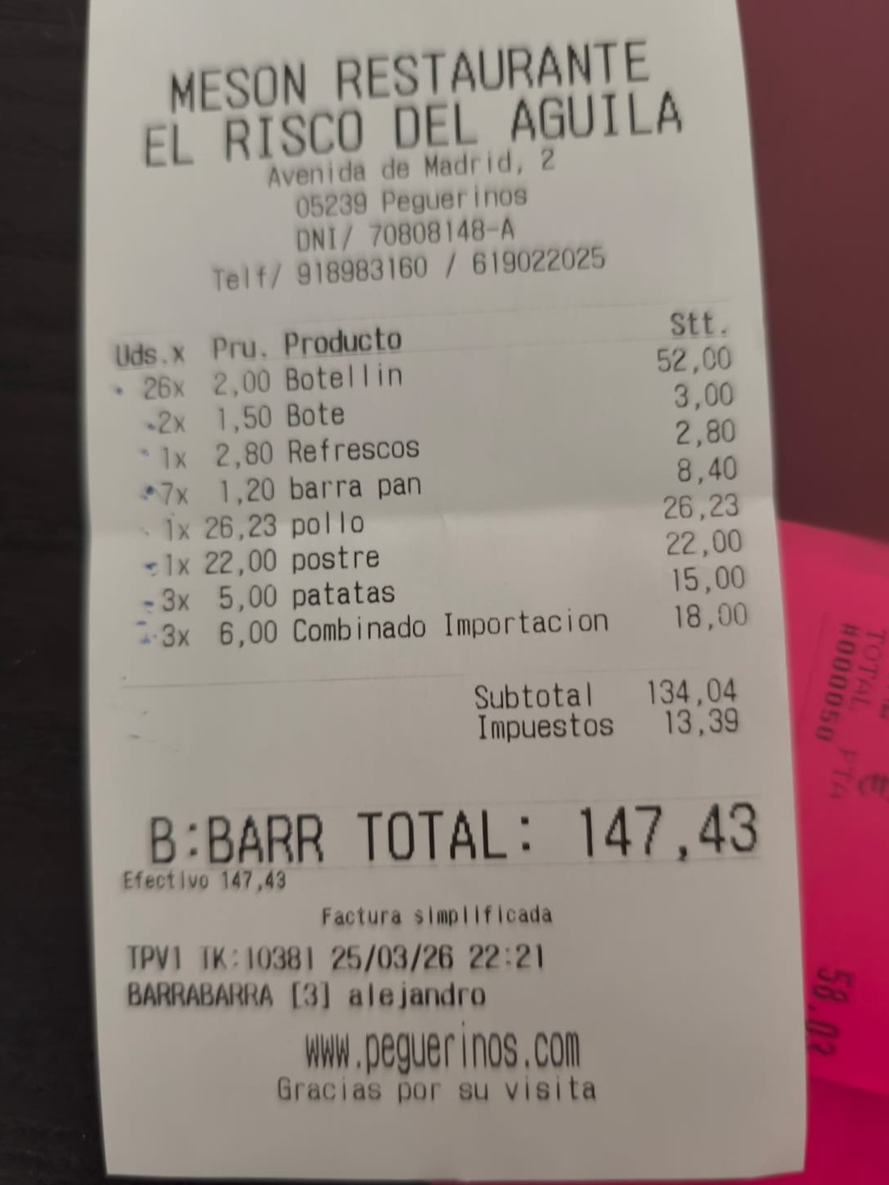
📷 Ticket Cena — Mesón El Risco del Águila (25/03/2026)
Importe: 147,43 €

Tickets Compra
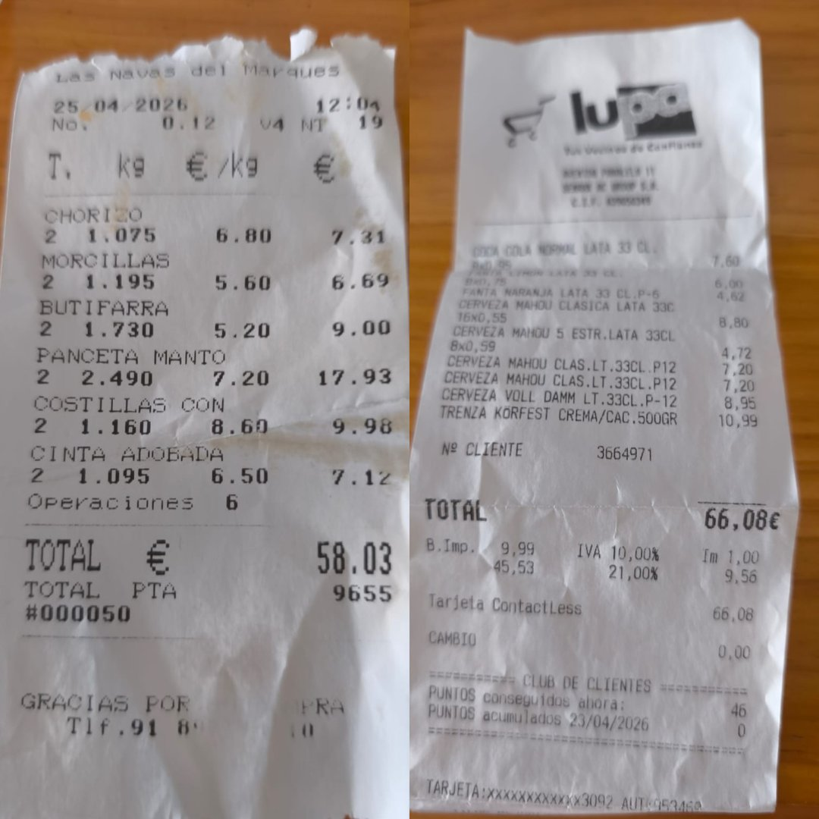
📷 Tickets Compra — Carnicería Las Navas + Lupa (25/04/2026)
Carnicería: 58,03 € | Lupa: 66,08 € | Total: 124,11 €

Ticket Papelería
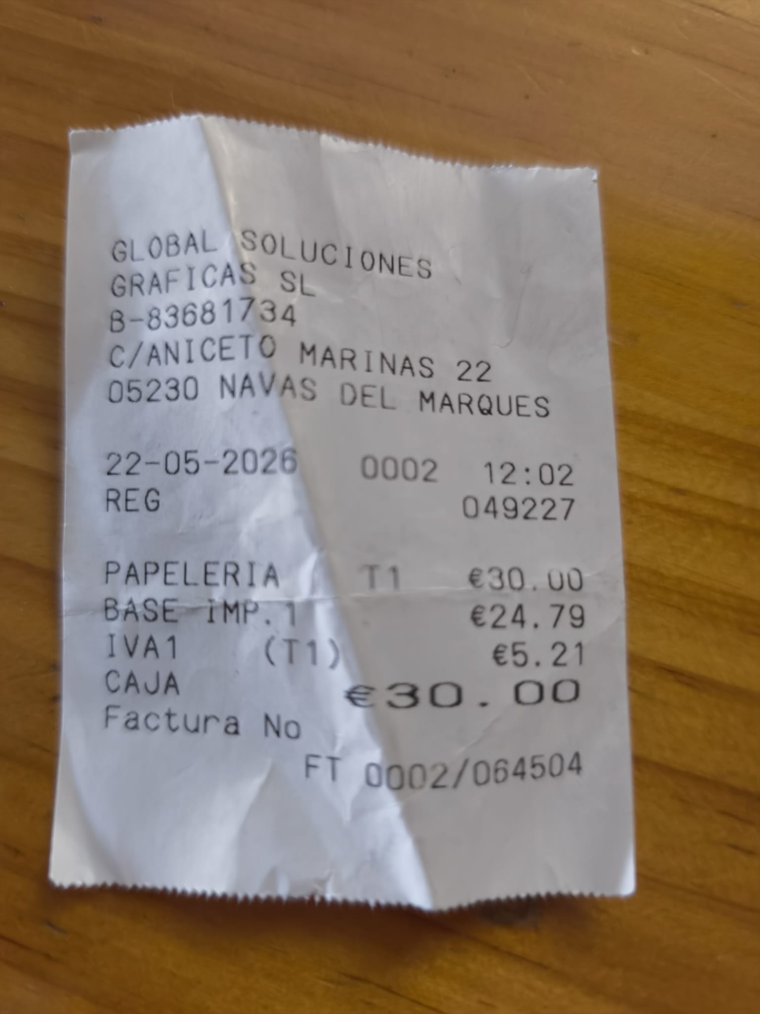
📷 Ticket Papelería — Global Soluciones Gráficas SL (22/05/2026)
Importe: 30,00 € | Base imp.: 24,79 € | IVA (21%): 5,21 € | Factura: FT 0002/064504

